Hoja1
Universidad Politécnica de Guanajuato Ingeniería Robótica Mecanismos y máquinas (Mayo - Agosto 2017) Examen Parcial II

Instrucciones: Lea con atención cada uno de los problemas planteados y coloque en los recuadros amarillos los datos o resultados que se le piden, utilizando las unidades de medición correspondientes . Guarde el archivo de simulación de cada problema utilizando la nomenclatura MEM_XX, donde XX corresponde al número de problema.

Nombre | XXXXX XXXXXX XXXXXXXXXX
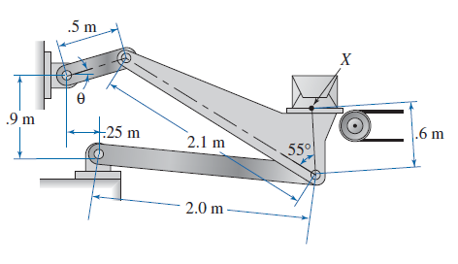
1. El eslabón de 0.5 m para el mecanismo de transporte mostrado en la figura, rota en sentido antihorario a una velocidad constante de 12 rpm. Para la posición mostrada, siendo θ=20°, calcule:

a) La aceleración angular del eslabón acoplador. |  | 0.3242 rad/s^2
b) La velocidad lineal del punto X (exprésela en la forma vectorial). |  | <-0.1057, 0.9608> m/s
c) La aceleración lineal del punto X (exprésela en la forma vectorial). |  | <-0.6532, 0.3201> m/s^2

2. Desarrolle un nuevo modelo en MSC Adams, utilizando MMKS como el sistema de unidades e importe el archivo slider_crank.x_b. Defina los pares cinemáticos y un movimiento predefinido para la manivela de 2500 rpm. Calcule lo siguiente:

a) La aceleración máxima absoluta para el pistón |  | 6.273e6 mm/s^2
b) La velocidad máxima absoluta para el pistón |  | 19103.7 mm/s
c) La aceleración angular máxima absoluta de la manivela |  | 0 rad/s^2 (0.9246 rad/s^2)

3. El archivo MEM_03.bin corresponde a una base de datos que contiene el modelo de un mecanismo plano cuyo eslabón motriz tiene una longitud de 2.5 pulgadas. Haga las modificaciones necesarias de tal forma que la nueva longitud del eslabón motriz sea 2.0 pulgadas. Simule ambas situaciones durante una revolución completa del eslabón motriz y obtenga los siguientes resultados:

a) ¿Cuál es la diferencia de las aceleraciones máximas absolutas en el bloque deslizante? |  | 718.2 in/s^2 | 2890.4 | 2172.2 | 718.2
b) Si la intención de diseño es reducir en medida lo posible las aceleraciones en el bloque deslizante, ¿qué alternativa seleccionaría? |  | Segunda alternativa: con el eslabón motriz de 2 in, puesto que en ese caso el mecanismo presenta una aceleración menor en el bloque deslizante.

